Sheet1
Auto rataste vertikaalreaktsioonide arvutusmoodul

 |  |  |  | arvutatud või lingitud parameeter
Lähteparameetrid:
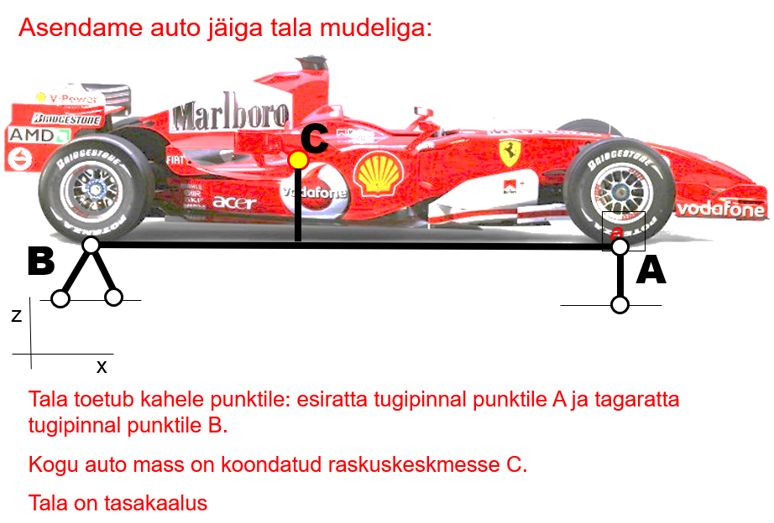
 | auto mass (ma) | 1500 | kg
 | auto raskusjõud (Fz) | 14715 | N
 | teljevahe (L) | 2.5 | m
 | raskuskeskme kaugus esiteljest (a) | 1.000 | m
 | raskuskeskme kaugus tagateljest (b) | 1.500 | m
 | raskuskeskme kõrgus teepinnast (hrk) | 0.500 | m
 | rööbe | 1.500 | m
 | pikikiirendus kiirendamisel (aj) | 9.8 | m/s2
 | pikikiirendus pidurdamisel (aj) | 9.8 | m/s2
 | külgkiirendus liikumisel kurvis (ay) | 9.8 | m/s2

Staatiline olukord (auto seisab paigal)

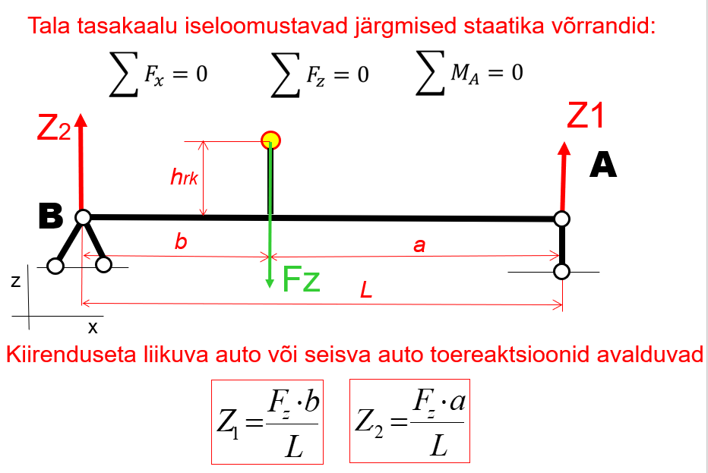
 | Auto esiteljele langev koormus (Z1) | 8829 | N
 | Auto esirattale langev koormus (Z1 ratas) | 4415 | N
 | Auto tagateljele langev koormus (Z2) | 5886 | N
Fj
 | Auto tagarattale langev koormus (Z2 ratas) | 2943 | N

 | Kontroll kogu auto toereaktsioonide summa peab võrduma auto raskusjõuga Fz | 14715 | N

Dünaamiline olukord I (kiirendav auto)

 | raskuskeskme kõrgus (hrk) | 0.500 | m
 | pikikiirendus kiirendamisel (aj) | 9.8 | m/s2
 | pikikiirendus (aj) | 1.00 | g
 | inertsjõud (Fj) | 14700 | N
 | Dünaamiline auto esiteljele langev koormus (Z1) | 5889 | N |  | Lepime kokku, et päripäeva mõjuv moment on positiivne
-Fj*hrk+Fz*b-Z1*L=0
 | Dünaamiline auto esitelje rattale langev koormus (Z1ratas) | 2945 | N
 | Dünaamiline auto tagateljele langev koormus (Z2) | 8826 | N
Z1=(Fz*b-Fj*hrk)/L
 | Dünaamiline auto tagatelje rattale langev koormus (Z2ratas) | 4413 | N

 | Kontroll kogu auto toereaktsioonide summa peab võrduma auto raskusjõuga Fz | 14715 | N
Fz=Z1+Z2
Dünaamiline olukord II (pidurdav auto)

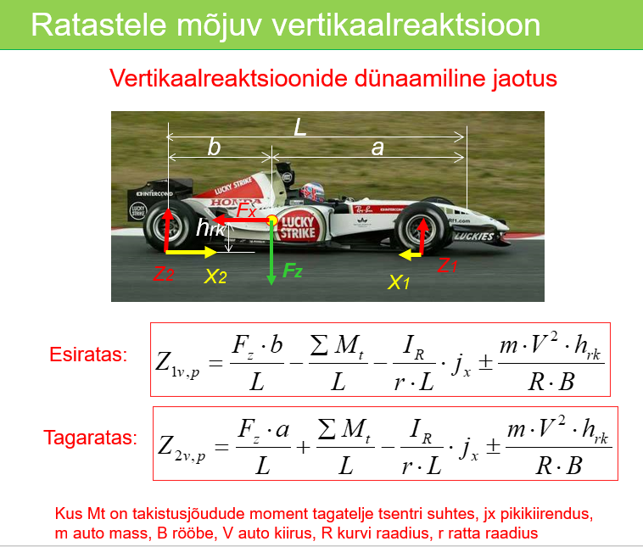
 | raskuskeskme kõrgus (hrk) | 0.500 | m
 | pikikiirendus pidurdamisel (aj) | 9.8 | m/s2
 | pikikiirendus (aj) | 1.00 | g
 | inertsjõud (Fj) | 14715 | N
 | Dünaamiline auto esiteljele langev koormus (Z1) | 11772 | N
 | Dünaamiline auto esitelje rattale langev koormus (Z1ratas) | 5886 | N
 | Dünaamiline auto tagateljele langev koormus (Z2) | 2943 | N
 | Dünaamiline auto tagatelje rattale langev koormus (Z2ratas) | 1472 | N

 | Kontroll kogu auto toereaktsioonide summa peab võrduma auto raskusjõuga Fz | 14715 | N

Dünaamiline olukord III (auto liikumine kurvis ilma pikikiirenduseta)

 | raskuskeskme kõrgus (hrk) | 0.500 | m
 | külgkiirendus kurvis (ay) | 9.8 | m/s2
 | summaarne koormuse ümberjaotus sisekurvipoolseelt ratastelt väliskurvipoolsetele ratastele | 4900 | N
 | Auto esitelje väliskurvipoolsele rattale langev koormus (Z1v ratas) | 5885 | N
 | Auto esitelje sisekurvipoolsele rattale langev koormus (Z1s ratas) | 2945 | N
 | Auto tagatelje väliskurvipoolsele rattale langev koormus (Z2v ratas) | 3923 | N
 | Auto tagatelje sisekurvipoolsele rattale langev koormus (Z2s ratas) | 1963 | N |  | külgkiirendus V*V/2

 | Kontroll kogu auto toereaktsioonide summa peab võrduma auto raskusjõuga Fz | 14715 | N

Dünaamiline olukord III (auto liikumine kurvis pidurdamisega)

 | raskuskeskme kõrgus (hrk) | 0.500 | m
 | külgkiirendus kurvis (ay) | 9.8 | m/s2
 | pikikiirendus pidurdamisel (ax) | 9.8 | m/s2
 | Auto esitelje väliskurvipoolsele rattale langev koormus (Z1v ratas) | 7846 | N
 | Auto esitelje sisekurvipoolsele rattale langev koormus (Z1s ratas) | 3926 | N
 | Auto tagatelje väliskurvipoolsele rattale langev koormus (Z2v ratas) | 1962 | N
 | Auto tagatelje sisekurvipoolsele rattale langev koormus (Z2s ratas) | 982 | N

 | Kontroll kogu auto toereaktsioonide summa peab võrduma auto raskusjõuga Fz | 14715 | N

Dünaamiline olukord IV (auto liikumine kurvis pikikiirendusega)

 | raskuskeskme kõrgus (hrk) | 0.500 | m
 | külgkiirendus kurvis (ay) | 9.8 | m/s2
 | pikikiirendus pidurdamisel (ax) | 9.8 | m/s2
 | Auto esitelje väliskurvipoolsele rattale langev koormus (Z1v ratas) | 3925 | N
 | Auto esitelje sisekurvipoolsele rattale langev koormus (Z1s ratas) | 1964 | N
 | Auto tagatelje väliskurvipoolsele rattale langev koormus (Z2v ratas) | 5883 | N
 | Auto tagatelje sisekurvipoolsele rattale langev koormus (Z2s ratas) | 2943 | N

 | Kontroll kogu auto toereaktsioonide summa peab võrduma auto raskusjõuga Fz | 14715 | N

